シーケンス図_日記メニュー画面を開く
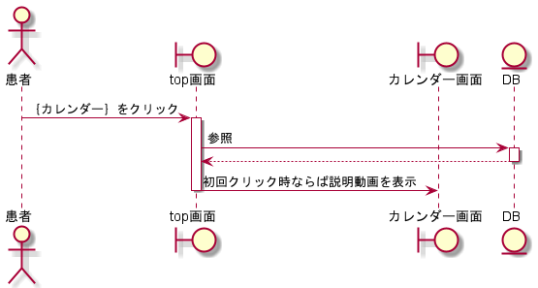
シーケンス図 | システム名称 | わくりは | 改訂日 | 2022-11-06
 |  |  | 改訂者 | 天辰

シーケンス図_日記新規追加画面を開く
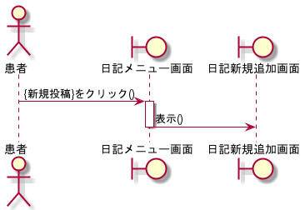
シーケンス図 | システム名称 | わくりは | 改訂日 | 2022-11-06
 |  |  | 改訂者 | 天辰

シーケンス図_日記一覧参照画面を開く
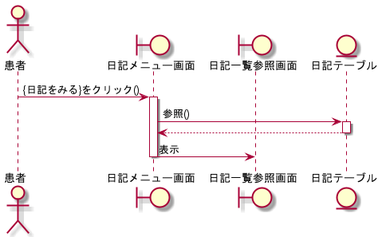
シーケンス図 | システム名称 | わくりは | 改訂日 | 2022-11-06
 |  |  | 改訂者 | 天辰

シーケンス図_日記編集画面を開く
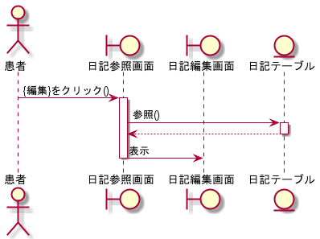
シーケンス図 | システム名称 | わくりは | 改訂日 | 2022-11-06
 |  |  | 改訂者 | 天辰

シーケンス図_日記を追加する
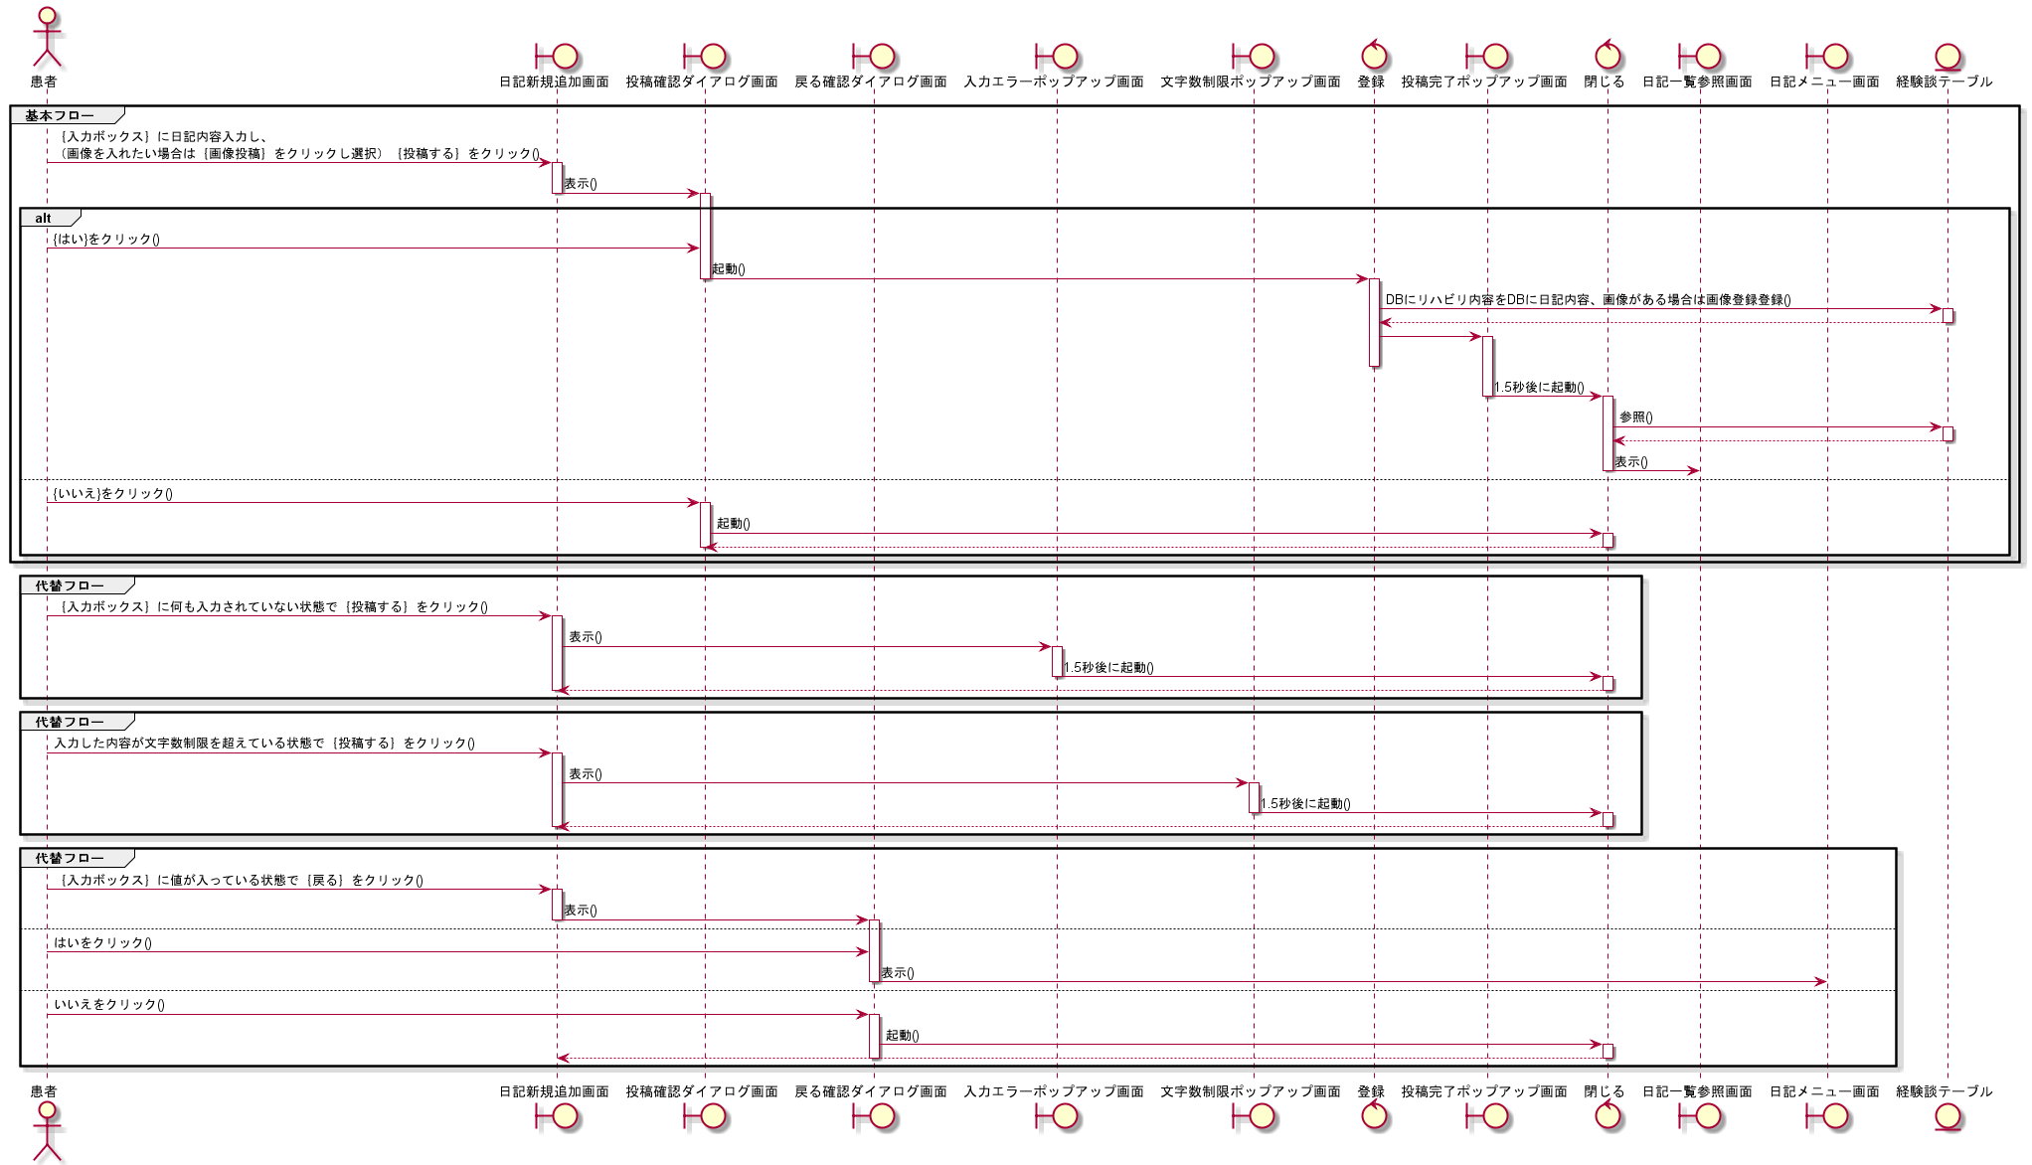
シーケンス図 | システム名称 | わくりは | 改訂日 | 2022-11-06
 |  |  | 改訂者 | 天辰

シーケンス図_日記を参照する
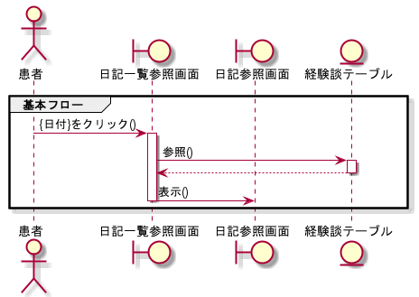
シーケンス図 | システム名称 | わくりは | 改訂日 | 2022-11-06
 |  |  | 改訂者 | 天辰

シーケンス図日記を編集する
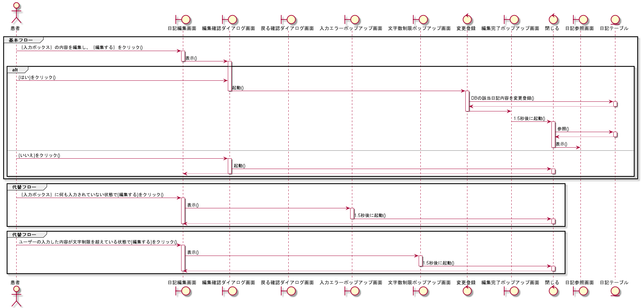
シーケンス図 | システム名称 | わくりは | 改訂日 | 2022-11-06
 |  |  | 改訂者 | 天辰

シーケンス図_日記を削除する
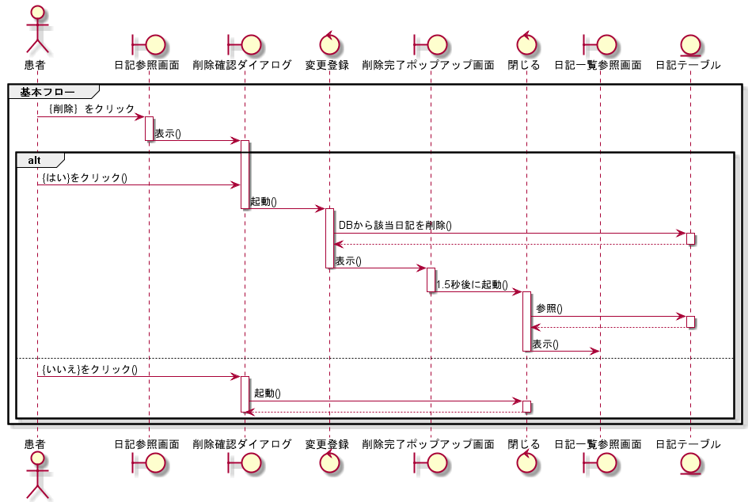
シーケンス図 | システム名称 | わくりは | 改訂日 | 2022-11-06
 |  |  | 改訂者 | 天辰

